СиП (2020)

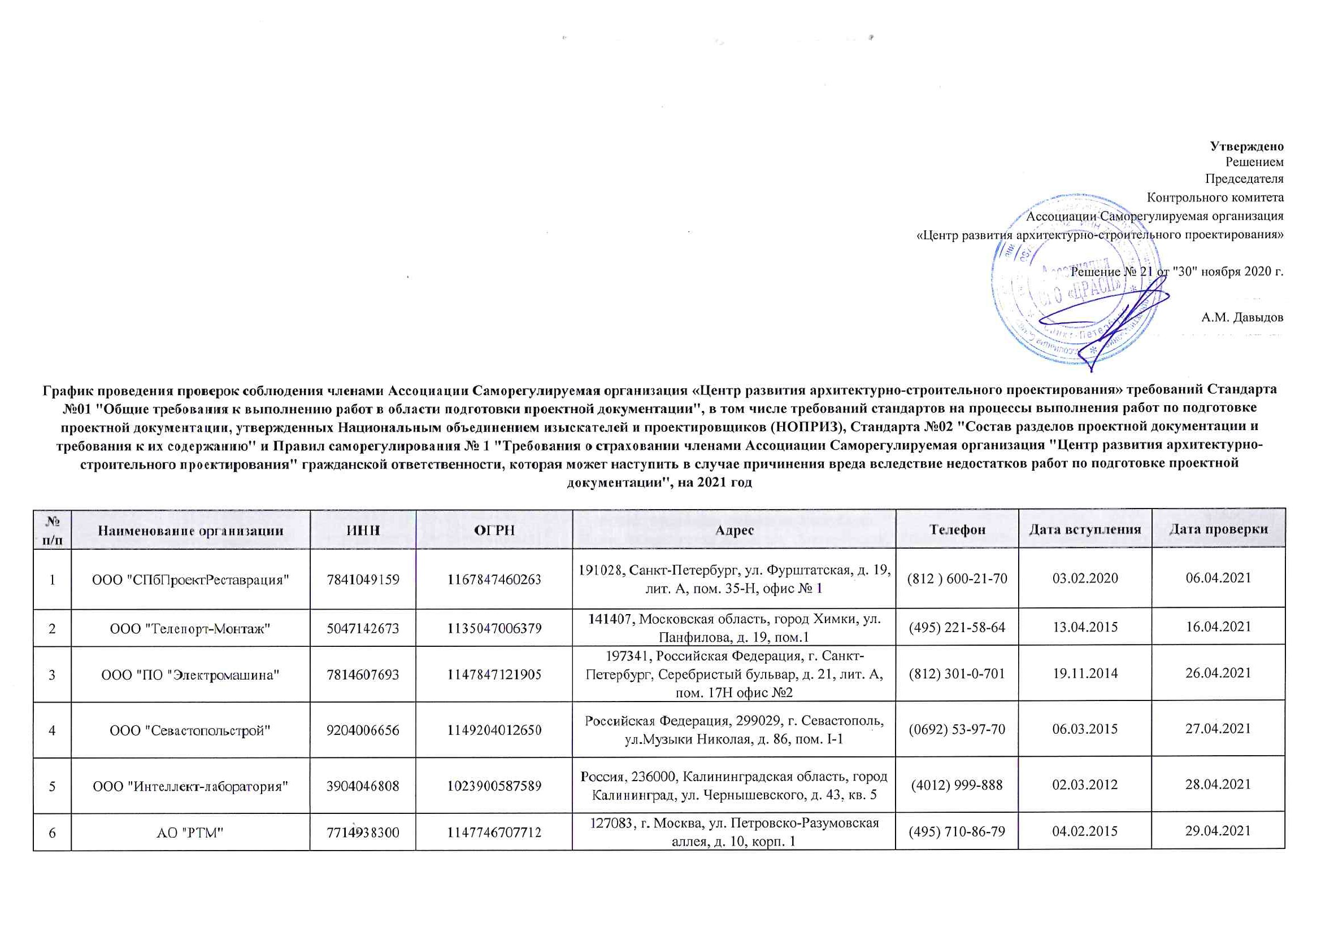

 |  |  |  |  |  |  | Утверждено
 |  |  |  |  |  |  | Решением
 |  |  |  |  |  |  | Председателя
 |  |  |  |  |  |  | Контрольного комитета
 |  |  |  |  |  |  | Ассоциации Саморегулируемая организация
 |  |  |  |  |  |  | «Центр развития архитектурно-строительного проектирования»

 |  |  |  |  |  |  | Решение № 21 от "30" ноября 2020 г.

 |  |  |  |  |  |  | А.М. Давыдов
График проведения проверок соблюдения членами Ассоциации Саморегулируемая организация «Центр развития архитектурно-строительного проектирования» требований Стандарта №01 "Общие требования к выполнению работ в области подготовки проектной документации", в том числе требований стандартов на процессы выполнения работ по подготовке проектной документации, утвержденных Национальным объединением изыскателей и проектировщиков (НОПРИЗ), Стандарта №02 "Состав разделов проектной документации и требования к их содержанию" и Правил саморегулирования № 1 "Требования о страховании членами Ассоциации Саморегулируемая организация "Центр развития архитектурно-строительного проектирования" гражданской ответственности, которая может наступить в случае причинения вреда вследствие недостатков работ по подготовке проектной документации", на 2021 год

№ п/п | Наименование организации | ИНН | ОГРН | Адрес | Телефон | Дата вступления | Дата проверки
1 | ООО "СПбПроектРеставрация" | 7841049159 | 1167847460263 | 191028, Санкт-Петербург, ул. Фурштатская, д. 19, лит. А, пом. 35-Н, офис № 1 | (812 ) 600-21-70 | 2020-02-03 | 2021-04-06
2 | ООО "Телепорт-Монтаж" | 5047142673 | 1135047006379 | 141407, Московская область, город Химки, ул. Панфилова, д. 19, пом.1 | (495) 221-58-64 | 2015-04-13 | 2021-04-16
3 | ООО "ПО "Электромашина" | 7814607693 | 1147847121905 | 197341, Российская Федерация, г. Санкт-Петербург, Серебристый бульвар, д. 21, лит. А, пом. 17Н офис №2 | (812) 301-0-701 | 2014-11-19 | 2021-04-26
4 | ООО "Севастопольстрой" | 9204006656 | 1149204012650 | Российская Федерация, 299029, г. Севастополь, ул.Музыки Николая, д. 86, пом. I-1 | (0692) 53-97-70 | 2015-03-06 | 2021-04-27
5 | ООО "Интеллект-лаборатория" | 3904046808 | 1023900587589 | Россия, 236000, Калининградская область, город Калининград, ул. Чернышевского, д. 43, кв. 5 | (4012) 999-888 | 2012-03-02 | 2021-04-28
6 | АО "РТМ" | 7714938300 | 1147746707712 | 127083, г. Москва, ул. Петровско-Разумовская аллея, д. 10, корп. 1 | (495) 710-86-79 | 2015-02-04 | 2021-04-29
7 | ООО ПК "Тактикум" | 5405498778 | 1145476087074 | 630008, РФ, Новосибирская область, г. Новосибирск, ул. Кавалерийская, 7, оф. 1 | (383) 291-76-85 | 2015-02-20 | 2021-04-30
8 | ООО "ВИКАР-Инжиниринг" | 7733590610 | 1067761783869 | 125464, г. Москва, Пятницкое шоссе, д.7, корп.1 | (495) 780-34-73 | 2012-02-15 | 2021-05-04
9 | ООО "Гипроуголь-СТП" | 4253003458 | 1114253004447 | 654027, Российская Федерация, Кемеровская область, г. Новокузнецк, ул. Сибиряков-Гвардейцев, д. 2, оф. 220 | (3843) 72-10-99 | 2012-04-16 | 2021-05-05
10 | ООО "Глобус" | 3435106738 | 1113435005870 | 404104, Волгоградская область, г. Волжский, ул. Пушкина, д. 103 А | (8442) 944-700 | 2011-12-14 | 2021-05-17
11 | ООО "Аргус-Д" | 5506051009 | 1035511004396 | Российская Федерация, 644010, г. Омск, ул. Маршала Жукова, дом 76 | (3812) 53-44-54 | 2012-03-23 | 2021-05-19
12 | ИП Завьялов Евгений Борисович | 230213791873 | 311237234700049 | 352905, Российская Федерация, Краснодарский край, г. Армавир, ул. Полевая, д. 48 | (918) 962-36-40 | 2011-12-27 | 2021-05-20
13 | ООО "СтОИК" | 7841330899 | 1067847354706 | 195279, РФ, Санкт-Петербург, Индустриальный пр., дом 45, лит. А, офис 309 | (812) 326-36-22 | 2012-01-23 | 2021-05-27
14 | ООО "Северо-Западное управление проектных инновационных решений" | 9710078791 | 1197746610137 | 107031, Российская Федерация, г. Москва, Страстной бульвар, д. 8, корп. А, этаж 4, ком. 21 | (928 ) 279-25-55 | 24.12.20219 | 2021-05-28
15 | ООО "Проектировщик" | 9105007747 | 1159102001431 | 297100, Российская Федерация, Республика Крым, Нижнегорский район, пгт. Нижнегорский, ул. Гагарина, д. 11, кв. 49 | (36550) 22-4-81 | 2015-04-03 | 2021-06-03
16 | ООО "ПИК-ГАЗ" | 3443109267 | 1113443004641 | 400081, РФ, г. Волгоград, ул. Бурейская, д. 7, кабинет 30 | (8442) 33-15-65 | 2011-05-11 | 2021-06-04
17 | ООО "Строй-Проект" | 2224173557 | 1152224002644 | 656002, Алтайский край, г. Барнаул, ул. Цеховая, дом 27 | (3852) 555-140 | 2015-05-29 | 2021-06-04
18 | ООО "ЛГИП" | 7839430783 | 1107847293740 | 190013,Российская Федерация, г. Санкт-Петербург, пр. Московский, д. 18, лит. Е, пом. 5Н офис 10 | (921) 380-73-49 | 2014-11-07 | 2021-06-22
19 | ООО "ПР и СС" | 4725006039 | 1194704009884 | 188507, Российская Федерация, Ленинградская область, Ломоносовский район, гор.пос. Новоселье, пр. Питерский, д. 7, пом. 6-Н | (812) 363-49-66 | 2012-09-10 | 2021-07-08
20 | ООО "ТЕХНОРАН" | 7841008096 | 1037867015064 | Российская Федерация, 191011,г. Санкт-Петербург, Невский проспект, дом 30 литер А | (812) 334-91-70 | 2019-12-16 | 2021-07-19
21 | ООО «Архитектурное бюро Сергей Гурнов и партнеры» | 7842317308 | 1057811314021 | 191036, Российская Федерация, г. Санкт-Петербург, ул. Советская 3-я, д. 10, литер Б, пом.2Н | (812) 490-78-99 | 2012-05-04 | 2021-08-26
22 | ООО «Гарантия» | 3920800596 | 1133926036310 | 238026, Калининградская область, Нестеровский район, посёлок Пушкино, улица Центральная, дом 5 | (401-44) 2-20-45 | 2015-04-17 | 2021-08-26
23 | ООО "Спектр Реконструкция" | 7840086415 | 1197847052545 | 191023, г. Санкт-Петербург, наб. реки Фонтанки, д.59, лит. А, пом. А-202 | (8112 ) 72-72-01 | 2020-02-21 | 2021-08-30
24 | ООО "ВАБЭСТ" | 0411149350 | 1100411001063 | 649100, Республика Алтай, Майминский р-он, с. Майма, ул. Энергетиков, д. 31, оф. 1 | (38822 ) 62361 | 2020-05-12 | 2021-09-21
25 | ООО "ЭКСПОПРОЕКТ" | 7841087411 | 1197847249148 | 191186, РФ, г. Санкт-Петербург, наб. Канала Грибоедова , д. 6/2, лит. А, пом. 20-Н, №5 | (812 ) 242-51-47 | 2020-02-21 | 2021-09-23
26 | ООО "Телеком-Сервис" | 2222804239 | 1122223006927 | 656037, Российская Федерация, Алтайский край, г. Барнаул, ул. Бриллиантовая, д. 2/1 | (3852) 50-55-12 | 2012-12-10 | 2021-10-14
27 | ООО "Центр Безопасности МВО" | 7705810085 | 1077760501147 | 115054, Российская Федерация, г. Москва, ул. Дубининская, д. 17, стр. 13 | (929) 915-34-16 | 2015-10-07 | 2021-10-14
28 | ООО "ЦМС" | 3906087158 | 1023901009714 | 236001, Россия, Калининградская область, город Калининград, Московский проспект, дом 261 | (4012) 51-05-61 | 2012-09-19 | 2021-10-15
29 | ООО «СЛК-Проект» | 5404016005 | 1155476080649 | 630041, Новосибирская область, город Новосибирск, переулок 2-й Экскаваторный, дом 29 | (383) 209-09-29 | 2015-10-23 | 2021-10-15
30 | ООО «ВодоПроектСтрой» | 7801573743 | 1127847245250 | Российская Федерация, 199226, г. Санкт-Петербург, ул. Кораблестроителей, дом 12, корп. 2, литер А, пом. 21Н, офис 11 | (812) 336-57-18 | 2012-06-27 | 2021-10-19
31 | ООО "Парма" | 5903113300 | 1155958011813 | 614506, Российская Федерация, Пермский край, Пермский район, д. Кондратово, ул. Водопроводная, д. 8, офис 34 | (342 ) 270-03-10 | 2020-08-03 | 2021-11-15
32 | ООО "МИР ПОЖАРНОЙ БЕЗОПАСНОСТИ" | 6150060225 | 1096183002145 | 346407, Ростовская область, г. Новочеркасск, проспект Баклановский, д. 34 | (8635) 24-55-69 | 2012-10-10 | 2021-11-17
33 | ИП Байбаков Владислав Владимирович | 340200231224 | 317774600303898 | 117321, Российская Федерация, г. Москва , ул. Профсоюзная, д. 126, кв. 28 | (926 ) 007-05-55 | 2020-09-02 | 2021-11-19
34 | ООО "Юг Энерго Строй Монтаж" | 3446030470 | 1083460004022 | 400011, г. Волгоград, ул. Электролесовская, дом 27 | (8442) 99-05-56 | 2018-04-23 | 2021-11-22

Сканы


